廣韻41聲【閩南語聲韻學】
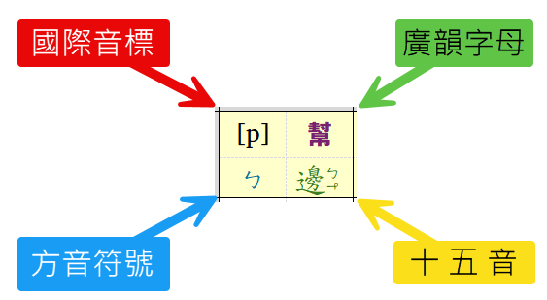
發音部位 舊名 |  | 發音部位 新名 | 發音方法
 |  |  | 全清 |  | 次清 |  | 全濁 |  | 次濁（清濁）
唇音 | 重唇 | 雙唇 | p | 幫 | ph | 滂 | p | 並 | m | 明
 |  |  | ㄅ | 邊 | ㄆ | 頗 | ㄅ | 邊 | ㄇ | 毛
 | 輕唇 | 唇齒 | f | 非 | f | 敷 | f | 奉 | b | 微
 |  |  | ㄏ | 喜 | ㄏ | 喜 | ㄏ | 喜 | ㆠ | 門
舌音 | 舌頭 | 舌尖中 | t | 端 | th | 透 | t | 定 | n | 泥
 |  |  | ㄉ | 地 | ㄊ | 他 | ㄉ | 地 | ㄋ | 耐
 | 舌上 | 舌尖後 | t | 知 | th | 徹 | t | 澄 | n | 娘
 |  |  | ㄉ | 地 | ㄊ | 他 | ㄉ | 地 | ㄋ | 耐
齒音 | 齒頭 | 舌尖前 | ts | 精 | tsh | 清 | ts | 從
 |  |  | ㄗ | 曾 | ㄘ | 出 | ㆡ | 入
 |  |  | s | 心 |  |  | s | 邪
 |  |  | ㄙ | 時 |  |  | ㄙ | 時
 | 正齒近齒頭 |  | ts | 莊 | tsh | 初 | ts | 牀
 |  |  | ㄗ | 曾 | ㄘ | 出 | ㄗ | 曾
 |  |  | s | 疏
 |  |  | ㄒ | 時
 | 正齒近舌上 | 舌面前 | ts | 照 | tsh | 穿 | s | 神
 |  |  | ㄐ | 曾 | ㄑ | 出 | ㄙ | 入
 |  |  | s | 審 |  |  | s | 禪
 |  |  | ㄙ | 時 |  |  | ㄙ | 時
牙音 |  | 舌根 | k | 見 | kh | 溪 | g | 群 | ng | 疑
 |  |  | ㄍ | 求 | ㄎ | 去 | ㆣ | 語 | ㄫ | 雅
喉音 |  | 喉音 | ʔ | 影
 |  |  | Ø | 英
 |  | 舌根 | h | 曉 |  |  | h | 匣 | ʔ | 為
 |  |  | ㄏ | 喜 |  |  | ㄏ | 喜 | Ø | 英
 |  | 半元音 |  |  |  |  |  |  | ʔ | 喻
 |  |  |  |  |  |  |  |  | Ø | 英
半舌音 |  | 舌尖中 |  |  |  |  |  |  | l | 來
 |  |  |  |  |  |  |  |  | ㄌ | 柳
半齒音 |  | 舌面前 |  |  |  |  |  |  | j | 日
 |  |  |  |  |  |  |  |  | ㆡ | 入

切語下字表
識別號 | 韻母 | 韻母標音 | 攝 | 韻 | 呼 | 等 | 調 | 等呼 | 切語下字集 | 備註
1 | 東一 | ong | 通 | 東 | 開 | 一 | 平 | 獨洪 | 工公紅東洪空 |  | = IF(SEARCH(LEFT([@韻],1), [@韻目] ) <> 4, INDEX(韻母標音表[舒聲標音],[@韻母標音表之識別號]), INDEX(韻母標音表[促聲標音],[@韻母標音表之識別號]))
2 | 董一 | ong | 通 | 董 | 開 | 一 | 上 | 獨洪 | 動乙摠董蠓孔揔
3 | 送一 | ong | 通 | 送 | 開 | 一 | 去 | 獨洪 | 貢弄送凍鳳
4 | 屋一 | ok | 通 | 屋 | 開 | 一 | 入 | 獨洪 | 谷祿禄木卜
5 | 東二 | iong | 通 | 東 | 開 | 三 | 平 | 獨細 | 弓戎中宮終融隆
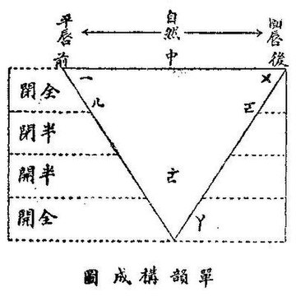
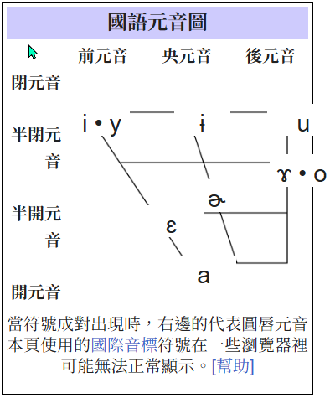
6 | 董二 | iong | 通 | 董 | 開 | 三 | 上 | 獨細 |  | 董韻無3等字
7 | 送二 | iong | 通 | 送 | 開 | 三 | 去 | 獨細 | 仲眾衆
8 | 屋二 | iok | 通 | 屋 | 開 | 三 | 入 | 獨細 | 六逐匊宿竹菊福
9 | 冬 | ong | 通 | 冬 | 開 | 一 | 平 | 獨洪 | 宗冬
10 | 冬 | ong | 通 | 宋 | 開 | 一 | 去 | 獨洪 | 統宋綜
11 | 冬 | ok | 通 | 沃 | 開 | 一 | 入 | 獨洪 | 毒沃篤酷
12 | 鍾 | iong | 通 | 鍾 | 開 | 三 | 平 | 獨細 | 容凶庸鍾恭封
13 | 鍾 | iong | 通 | 腫 | 開 | 三 | 上 | 獨細 | 隴勇拱悚冢冗踵奉宂𪁪湩
14 | 鍾 | iong | 通 | 用 | 開 | 三 | 去 | 獨細 | 用訟頌
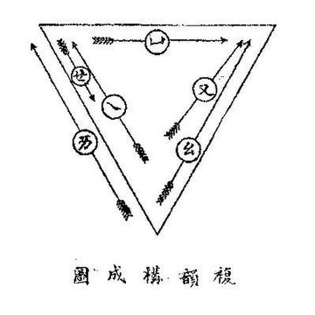
15 | 鍾 | iok | 通 | 燭 | 開 | 三 | 入 | 獨細 | 玉欲曲足蜀祿録錄
16 | 江 | ang | 江 | 江 | 開 | 二 | 平 | 獨洪 | 雙江
17 | 江 | ang | 江 | 講 | 開 | 二 | 上 | 獨洪 | 項講慃
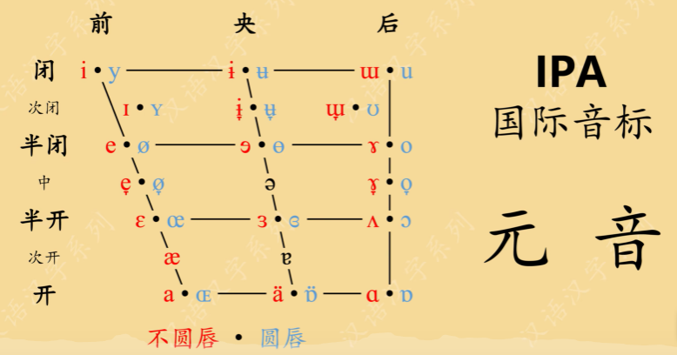
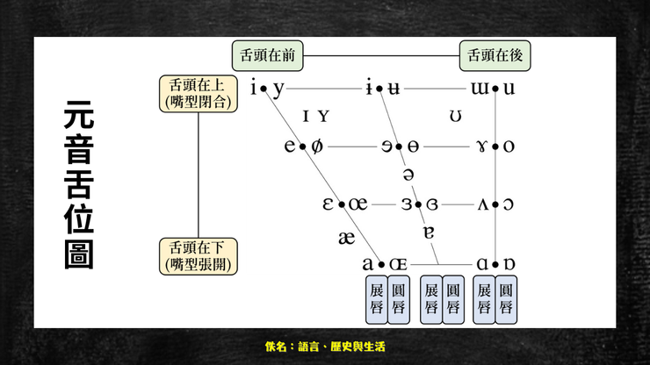
18 | 江 | ang | 江 | 絳 | 開 | 二 | 去 | 獨洪 | 巷絳降
19 | 江 | ak | 江 | 覺 | 開 | 二 | 入 | 獨洪 | 岳角覺邈
20 | 支一 | i | 止 | 支 | 開 | 三 | 平 | 開細 | 移支離知宜羈奇皮肌其兹甾
21 | 支二 | ui | 止 | 支 | 合 | 三 | 平 | 合細 | 為爲垂危吹隨規隋隹
22 | 紙一 | i | 止 | 紙 | 開 | 三 | 上 | 開細 | 氏紙此是豸侈爾綺倚俾婢弭帋
23 | 紙二 | ui | 止 | 紙 | 合 | 三 | 上 | 合細 | 累詭捶髓毀棰委
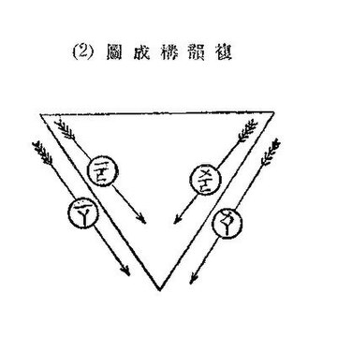
24 | 寘一 | i | 止 | 寘 | 開 | 三 | 去 | 開細 | 義賜豉智寄企避靡彼寘
25 | 寘二 | ui | 止 | 寘 | 合 | 三 | 去 | 合細 | 睡偽僞恚瑞累
26 | 脂一 | i | 止 | 脂 | 開 | 三 | 平 | 開細 | 夷脂飢尼冗資私眉悲
27 | 脂二 | ui | 止 | 脂 | 合 | 三 | 平 | 合細 | 追綏佳遺維
28 | 脂二 | i | 止 | 旨 | 開 | 三 | 上 | 開細 | 雉視矢姊屐履几美鄙
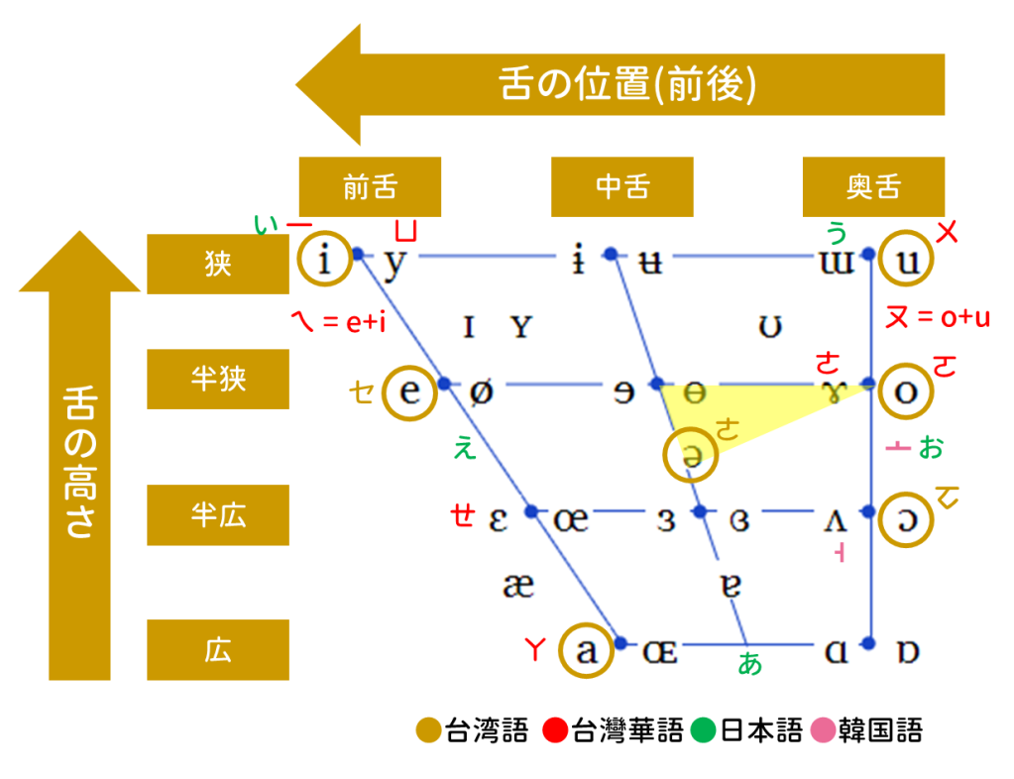
29 | 旨一 | ui | 止 | 旨 | 合 | 三 | 上 | 合細 | 誄洧水軌癸壘
30 | 旨二 | i | 止 | 至 | 開 | 三 | 去 | 開細 | 利四自冀兾至器二季悸媚備寐祕
31 | 至一 | ui | 止 | 至 | 合 | 三 | 去 | 合細 | 類遂萃位醉愧
32 | 至二 | i | 止 | 之 | 開 | 三 | 平 | 獨細 | 而之茲持甚菑
33 | 之 | i | 止 | 止 | 開 | 三 | 上 | 獨細 | 己止紀市里史理擬士
34 | 之 | i | 止 | 志 | 開 | 三 | 去 | 獨細 | 吏記志置忌
35 | 微一 | i | 止 | 微 | 開 | 三 | 平 | 開細 | 希衣依
36 | 微二 | ui | 止 | 微 | 合 | 三 | 平 | 合細 | 韋歸微非
37 | 尾一 | i | 止 | 尾 | 開 | 三 | 上 | 開細 | 豈狶豨
38 | 尾二 | ui | 止 | 尾 | 合 | 三 | 上 | 合細 | 偉鬼匪尾
39 | 未一 | i | 止 | 未 | 開 | 三 | 去 | 開細 | 既旣豙溉
40 | 未二 | ui | 止 | 未 | 合 | 三 | 去 | 合細 | 貴胃畏沸未味
41 | 魚 | u | 遇 | 魚 | 開 | 三 | 平 | 獨細 | 居魚諸余葅𦵔
42 | 魚 | u | 遇 | 語 | 開 | 三 | 上 | 獨細 | 巨舉呂吕渚與許與与
43 | 魚 | u | 遇 | 御 | 開 | 三 | 去 | 獨細 | 倨去據洳預恕署助慮御
44 | 虞 | u | 遇 | 虞 | 開 | 三 | 平 | 獨細 | 俱朱誅隅俞輸逾芻于無夫
45 | 虞 | u | 遇 | 麌 | 開 | 三 | 上 | 獨細 | 矩主庾雨禹羽武甫
46 | 虞 | u | 遇 | 遇 | 開 | 三 | 去 | 獨細 | 具遇句戌戍注
47 | 模 | oo | 遇 | 模 | 開 | 一 | 平 | 獨洪 | 胡都吳乎姑烏吾孤
48 | 模 | oo | 遇 | 姥 | 開 | 一 | 上 | 獨洪 | 古戶戸杜魯補五
49 | 模 | oo | 遇 | 暮 | 開 | 一 | 去 | 獨洪 | 故誤暮祚路
50 | 齊一 | e | 蟹 | 齊 | 開 | 四 | 平 | 開細 | 奚雞稽低兮臡迷
51 | 齊二 | ui | 蟹 | 齊 | 合 | 四 | 平 | 合細 | 圭攜 | 攜：戶圭切
52 | 薺一 | e | 蟹 | 薺 | 開 | 四 | 上 | 開細 | 禮啟啓弟米
53 | 薺二 | ui | 蟹 | 薺 | 合 | 四 | 上 | 合細 |  | 薺合4無字
54 | 霽一 | e | 蟹 | 霽 | 開 | 四 | 去 | 開細 | 詣計戾隸
55 | 霽二 | ui | 蟹 | 霽 | 合 | 四 | 去 | 合細 | 桂惠
56 | 祭一 | e | 蟹 | 祭 | 開 | 三 | 去 | 開細 | 例制罽祭憩袂蔽弊𡚁世
57 | 祭二 | ue | 蟹 | 祭 | 合 | 三 | 去 | 合細 | 芮銳衛稅劌歲
58 | 泰一 | ai | 蟹 | 泰 | 開 | 一 | 去 | 開洪 | 蓋太艾大帶
59 | 泰二 | ue | 蟹 | 泰 | 合 | 一 | 去 | 合洪 | 外會最貝
60 | 佳一 | ai | 蟹 | 佳 | 開 | 二 | 平 | 開洪 | 佳膎
61 | 佳二 | ua | 蟹 | 佳 | 合 | 二 | 平 | 合洪 | 蛙媧緺
62 | 蟹一 | ai | 蟹 | 蟹 | 開 | 二 | 上 | 開洪 | 蟹買𦫳
63 | 蟹二 | ua | 蟹 | 蟹 | 合 | 二 | 上 | 合洪 | 夥𠁥
64 | 卦一 | ai | 蟹 | 卦 | 開 | 二 | 去 | 開洪 | 隘懈賣卦
65 | 卦二 | ua | 蟹 | 卦 | 合 | 二 | 去 | 合洪
66 | 皆一 | ai | 蟹 | 皆 | 開 | 二 | 平 | 開洪 | 諧皆
67 | 皆二 | uai | 蟹 | 皆 | 合 | 二 | 平 | 合洪 | 乖懷淮
68 | 駭一 | ai | 蟹 | 駭 | 開 | 二 | 上 | 開洪 | 駭楷
69 | 駭二 | uai | 蟹 | 駭 | 合 | 二 | 上 | 合洪
70 | 怪一 | ai | 蟹 | 怪 | 開 | 二 | 去 | 開洪 | 戒介界拜殺
71 | 怪二 | uai | 蟹 | 怪 | 合 | 二 | 去 | 合洪 | 怪壞
72 | 夬一 | ai | 蟹 | 夬 | 開 | 二 | 去 | 開洪 | 介喝犗
73 | 夬二 | uai | 蟹 | 夬 | 合 | 二 | 去 | 合洪 | 夬快話邁
74 | 灰 | ue | 蟹 | 灰 | 合 | 一 | 平 | 合洪 | 灰恢回杯
75 | 灰 | ue | 蟹 | 賄 | 合 | 一 | 上 | 合洪 | 罪猥賄
76 | 灰 | ue | 蟹 | 隊 | 合 | 一 | 去 | 合洪 | 隊內内對繢妹佩昧輩
77 | 咍 | ai | 蟹 | 咍 | 開 | 一 | 平 | 開洪 | 來開哀才哉
78 | 咍 | ai | 蟹 | 海 | 開 | 一 | 上 | 開洪 | 改亥愷宰紿乃在
79 | 咍 | ai | 蟹 | 代 | 開 | 一 | 去 | 開洪 | 耐槩愛漑代概
80 | 廢 | ue | 蟹 | 廢 | 合 | 三 | 去 | 合細 | 穢肺吠廢
81 | 真 | in | 臻 | 真 | 開 | 三 | 平 | 開細 | 鄰人真眞珍巾銀賓辰
82 | 真 | in | 臻 | 軫 | 開 | 三 | 上 | 開細 | 忍軫引盡腎敏
83 | 真 | in | 臻 | 震 | 開 | 三 | 去 | 開細 | 刃晉遴振印覲
84 | 真 | it | 臻 | 質 | 開 | 三 | 入 | 開細 | 栗悉七吉質日一乙叱必畢筆密耴
85 | 諄 | un | 臻 | 諄 | 開 | 三 | 平 | 合細 | 倫綸脣勻遵均迍旬囷筠贇
86 | 諄 | un | 臻 | 準 | 開 | 三 | 上 | 合細 | 尹準允殞紖
87 | 諄 | un | 臻 | 稕 | 開 | 三 | 去 | 合細 | 閏峻順
88 | 諄 | ut | 臻 | 術 | 開 | 三 | 入 | 合細 | 術律聿卹率
89 | 臻 | in | 臻 | 臻 | 開 | 二 | 平 | 開洪 | 詵臻
90 | 臻 | in | 臻 | 齔 | 開 | 二 | 去 | 開洪 |  | 無切語
91 | 臻 | it | 臻 | 櫛 | 開 | 二 | 入 | 開洪 | 瑟櫛
92 | 文 | un | 臻 | 文 | 開 | 三 | 平 | 合細 | 云分文
93 | 文 | un | 臻 | 吻 | 開 | 三 | 上 | 合細 | 粉吻
94 | 文 | un | 臻 | 問 | 開 | 三 | 去 | 合細 | 運問
95 | 文 | ut | 臻 | 物 | 開 | 三 | 入 | 合細 | 弗物勿
96 | 魂 | un | 臻 | 魂 | 開 | 一 | 平 | 合洪 | 昆尊渾魂䰟奔
97 | 魂 | un | 臻 | 混 | 開 | 一 | 上 | 合洪 | 損袞衮忖本
98 | 魂 | un | 臻 | 慁 | 開 | 一 | 去 | 合洪 | 困寸悶
99 | 魂 | ut | 臻 | 沒 | 開 | 一 | 入 | 合洪 | 骨忽没沒勃
100 | 痕 | un | 臻 | 痕 | 開 | 一 | 平 | 開洪 | 根痕恩
101 | 痕 | un | 臻 | 很 | 開 | 一 | 上 | 開洪 | 墾很
102 | 痕 | un | 臻 | 恨 | 開 | 一 | 去 | 開洪 | 艮恨
103 | 痕 | ut | 臻 | 麧 | 開 | 一 | 入 | 開洪
104 | 元一 | ian | 臻 | 元 | 開 | 三 | 平 | 開細 | 言軒
105 | 元二 | uan | 臻 | 元 | 合 | 三 | 平 | 合細 | 袁元煩
106 | 阮一 | ian | 臻 | 阮 | 開 | 三 | 上 | 開細 | 偃幰
107 | 阮二 | uan | 臻 | 阮 | 合 | 三 | 上 | 合細 | 阮遠晚
108 | 願一 | ian | 臻 | 願 | 開 | 三 | 去 | 開細 | 堰建
109 | 願二 | uan | 臻 | 願 | 合 | 三 | 去 | 合細 | 願怨万販
110 | 月一 | iat | 臻 | 月 | 開 | 三 | 入 | 開細 | 訐竭謁歇
111 | 月二 | uat | 臻 | 月 | 合 | 三 | 入 | 合細 | 厥越月伐發
112 | 寒 | an | 山 | 寒 | 開 | 一 | 平 | 開洪 | 安寒干
113 | 寒 | an | 山 | 旱 | 開 | 一 | 上 | 開洪 | 笴旱但
114 | 寒 | an | 山 | 翰 | 開 | 一 | 去 | 開洪 | 旱案贊賛按旦旰憚漫
115 | 寒 | at | 山 | 曷 | 開 | 一 | 入 | 開洪 | 葛曷割達
116 | 桓 | uan | 山 | 桓 | 合 | 一 | 平 | 合洪 | 官丸端潘袁元煩
117 | 桓 | uan | 山 | 緩 | 合 | 一 | 上 | 合洪 | 管伴滿緩纂
118 | 桓 | uan | 山 | 換 | 合 | 一 | 去 | 合洪 | 換喚玩段貫筭亂半幔
119 | 桓 | uat | 山 | 末 | 合 | 一 | 入 | 合洪 | 括活栝撥末
120 | 刪一 | an | 山 | 刪 | 開 | 二 | 平 | 開洪 | 姦顏顔閒
121 | 刪二 | uan | 山 | 刪 | 合 | 二 | 平 | 合洪 | 還關班
122 | 潸一 | an | 山 | 潸 | 開 | 二 | 上 | 開洪 | 赧
123 | 潸二 | uan | 山 | 潸 | 合 | 二 | 上 | 合洪 | 綰板版鯇
124 | 諫一 | an | 山 | 諫 | 開 | 二 | 去 | 開洪 | 晏諫鴈澗
125 | 諫二 | uan | 山 | 諫 | 合 | 二 | 去 | 合洪 | 患慣慢
126 | 黠一 | at | 山 | 黠 | 開 | 二 | 入 | 開洪 | 黠八拔
127 | 黠二 | uat | 山 | 黠 | 合 | 二 | 入 | 合洪 | 滑婠
128 | 山一 | an | 山 | 山 | 開 | 二 | 平 | 開洪 | 間閑山
129 | 山二 | uan | 山 | 山 | 合 | 二 | 平 | 合洪 | 頑鰥頁
130 | 產一 | an | 山 | 產 | 開 | 二 | 上 | 開洪 | 簡限
131 | 產二 | uan | 山 | 產 | 合 | 二 | 上 | 合洪 | 綰
132 | 襇一 | an | 山 | 襇 | 開 | 二 | 去 | 開洪 | 襉襇莧
133 | 襇二 | uan | 山 | 襇 | 合 | 二 | 去 | 合洪 | 幻
134 | 鎋一 | at | 山 | 鎋 | 開 | 二 | 入 | 開洪 | 瞎轄鎋
135 | 鎋二 | uat | 山 | 鎋 | 合 | 二 | 入 | 合洪 | 刮䫄
136 | 先一 | ian | 山 | 先 | 開 | 四 | 平 | 開細 | 前先賢年堅煙田顛顚
137 | 先二 | ian | 山 | 先 | 合 | 四 | 平 | 合細 | 玄涓
138 | 銑一 | ian | 山 | 銑 | 開 | 四 | 上 | 開細 | 典殄繭峴
139 | 銑二 | ian | 山 | 銑 | 合 | 四 | 上 | 合細 | 泫畎
140 | 霰一 | ian | 山 | 霰 | 開 | 四 | 去 | 開細 | 佃甸電練麪
141 | 霰二 | ian | 山 | 霰 | 合 | 四 | 去 | 合細 | 縣絢麵
142 | 屑一 | iat | 山 | 屑 | 開 | 四 | 入 | 開細 | 結屑蔑
143 | 屑二 | iat | 山 | 屑 | 合 | 四 | 入 | 合細 | 穴決
144 | 仙一 | ian | 山 | 仙 | 開 | 三 | 平 | 開細 | 然仙延連乾焉
145 | 仙二 | uan | 山 | 仙 | 合 | 三 | 平 | 合細 | 員緣泉權圓專孿攣宣川全貟
146 | 獮一 | ian | 山 | 獮 | 開 | 三 | 上 | 開細 | 淺演善輦蹇展翦辨免
147 | 獮二 | uan | 山 | 獮 | 合 | 三 | 上 | 合細 | 轉篆兗兖緬
148 | 線一 | ian | 山 | 線 | 開 | 三 | 去 | 開細 | 箭賤膳扇戰見碾線面彦變院彥
149 | 線二 | uan | 山 | 線 | 合 | 三 | 去 | 合細 | 絹囀倦掾戀眷釧卷
150 | 薛一 | iat | 山 | 薛 | 開 | 三 | 入 | 開細 | 列熱滅竭薛辥别別
151 | 薛二 | uat | 山 | 薛 | 合 | 三 | 入 | 合細 | 絕悅劣爇雪輟
152 | 蕭 | iau | 效 | 蕭 | 開 | 四 | 平 | 開細 | 彫聊堯么幺蕭
153 | 蕭 | iau | 效 | 篠 | 開 | 四 | 上 | 開細 | 鳥了皎皛
154 | 蕭 | iau | 效 | 嘯 | 開 | 四 | 去 | 開細 | 弔叫嘯
155 | 宵 | iau | 效 | 宵 | 開 | 三 | 平 | 開細 | 邀宵遙嬌消招霄囂焦昭瀌喬嚻
156 | 宵 | iau | 效 | 小 | 開 | 三 | 上 | 開細 | 兆小夭沼矯少表
157 | 宵 | iau | 效 | 笑 | 開 | 三 | 去 | 開細 | 召肖照笑𥬇要廟妙邵
158 | 肴 | au | 效 | 肴 | 開 | 二 | 平 | 開洪 | 交嘲肴茅
159 | 肴 | au | 效 | 巧 | 開 | 二 | 上 | 開洪 | 絞巧飽爪
160 | 肴 | au | 效 | 效 | 開 | 二 | 去 | 開洪 | 教敎稍孝皃
161 | 豪 | o | 效 | 豪 | 開 | 一 | 平 | 開洪 | 刀勞牢遭曹袍褒毛襃
162 | 豪 | o | 效 | 晧 | 開 | 一 | 上 | 開洪 | 老晧道浩早抱
163 | 豪 | o | 效 | 号 | 開 | 一 | 去 | 開洪 | 到導耗報
164 | 歌 | o | 果 | 歌 | 開 | 一 | 平 | 開洪 | 俄何河歌
165 | 歌 | o | 果 | 哿 | 開 | 一 | 上 | 開洪 | 我可
166 | 歌 | o | 果 | 箇 | 開 | 一 | 去 | 開洪 | 賀佐箇邏个
167 | 戈一 | o | 果 | 戈 | 開 | 一 | 平 | 合洪 | 禾戈和靴波婆𦚢𩩆𩨷
168 | 戈一 | o | 果 | 果 | 開 | 一 | 上 | 合洪 | 火果
169 | 戈一 | o | 果 | 過 | 開 | 一 | 去 | 合洪 | 臥卧唾過貨
170 | 戈二 | ia | 果 | 戈 | 開 | 三 | 平 | 開細 | 迦伽
171 | 戈三 | ia | 果 | 戈 | 合 | 三 | 平 | 合細 | 脞
172 | 戈二 | ia | 果 | 果 | 開 | 三 | 上 | 開細
173 | 戈三 | ia | 果 | 果 | 合 | 三 | 上 | 合細
174 | 戈二 | ia | 果 | 過 | 開 | 三 | 去 | 開細
175 | 戈三 | ia | 果 | 過 | 合 | 三 | 去 | 合細
176 | 麻一 | a | 假 | 麻 | 開 | 二 | 平 | 開洪 | 霞加牙巴
177 | 麻二 | ua | 假 | 麻 | 合 | 二 | 平 | 合洪 | 花瓜華
178 | 馬一 | a | 假 | 馬 | 開 | 二 | 上 | 開洪 | 下雅疋賈假舍
179 | 馬二 | ua | 假 | 馬 | 合 | 二 | 上 | 合洪 | 瓦寡
180 | 禡一 | a | 假 | 禡 | 開 | 二 | 去 | 開洪 | 駕亞訝嫁罵
181 | 禡二 | ua | 假 | 禡 | 合 | 二 | 去 | 合洪 | 化霸㕦
182 | 麻三 | ia | 假 | 麻 | 開 | 三 | 平 | 開細 | 遮嗟邪車奢賒
183 | 馬三 | ia | 假 | 馬 | 開 | 三 | 上 | 開細 | 也者野冶姐
184 | 禡三 | ia | 假 | 禡 | 開 | 三 | 去 | 開細 | 謝夜
185 | 陽一 | iong | 宕 | 陽 | 開 | 三 | 平 | 開細 | 章羊張良陽莊
186 | 陽二 | ong | 宕 | 陽 | 合 | 三 | 平 | 合細 | 王方 | 《閩南語聲韻學》【方】為【陽一】韻
187 | 養一 | iong | 宕 | 養 | 開 | 三 | 上 | 開細 | 兩奬㢡養掌丈杖尚
188 | 養二 | ong | 宕 | 養 | 合 | 三 | 上 | 合細 | 往网昉
189 | 漾一 | iong | 宕 | 漾 | 開 | 三 | 去 | 開細 | 亮讓樣向
190 | 漾二 | ong | 宕 | 漾 | 合 | 三 | 去 | 合細 | 況放訪妄諒㨾
191 | 藥一 | iok | 宕 | 藥 | 開 | 三 | 入 | 開細 | 灼略若爵虐藥約雀勺削
192 | 藥二 | ok | 宕 | 藥 | 合 | 三 | 入 | 合細 | 钁縛籰
193 | 唐一 | ong | 宕 | 唐 | 開 | 一 | 平 | 開洪 | 郎當剛岡
194 | 唐二 | ong | 宕 | 唐 | 合 | 一 | 平 | 合洪 | 光黃旁
195 | 蕩一 | ong | 宕 | 蕩 | 開 | 一 | 上 | 開洪 | 朗黨
196 | 蕩二 | ong | 宕 | 蕩 | 合 | 一 | 上 | 合洪 | 廣晃
197 | 宕一 | ong | 宕 | 宕 | 開 | 一 | 去 | 開洪 | 浪宕
198 | 宕二 | ong | 宕 | 宕 | 合 | 一 | 去 | 合洪 | 曠謗
199 | 鐸一 | ok | 宕 | 鐸 | 開 | 一 | 入 | 開洪 | 落各
200 | 鐸二 | ok | 宕 | 鐸 | 合 | 一 | 入 | 合洪 | 穫郭博
201 | 庚一 | ing | 梗 | 庚 | 開 | 二 | 平 | 開洪 | 行庚盲
202 | 庚二 | ong | 梗 | 庚 | 合 | 二 | 平 | 合洪 | 觥橫
203 | 梗一 | ing | 梗 | 梗 | 開 | 二 | 上 | 開洪 | 杏梗冷打猛丙
204 | 梗二 | ong | 梗 | 梗 | 合 | 二 | 上 | 合洪 | 礦
205 | 敬一 | ing | 梗 | 敬 | 開 | 二 | 去 | 開洪 | 更孟
206 | 敬二 | ong | 梗 | 敬 | 合 | 二 | 去 | 合洪 | 蝗
207 | 陌一 | ik | 梗 | 陌 | 開 | 二 | 入 | 開洪 | 格陌伯白百
208 | 陌二 | ok | 梗 | 陌 | 合 | 二 | 入 | 合洪 | 虢
209 | 庚三 | ing | 梗 | 庚 | 開 | 三 | 平 | 開細 | 驚卿京
210 | 庚四 | ing | 梗 | 庚 | 合 | 三 | 平 | 合細 | 榮兵明
211 | 梗三 | ing | 梗 | 梗 | 開 | 三 | 上 | 開細 | 景影
212 | 梗四 | ing | 梗 | 梗 | 合 | 三 | 上 | 合細 | 永憬䁝
213 | 敬三 | ing | 梗 | 敬 | 開 | 三 | 去 | 開細 | 慶敬詠
214 | 敬四 | ing | 梗 | 敬 | 合 | 三 | 去 | 合細 | 命病
215 | 陌三 | ik | 梗 | 陌 | 開 | 三 | 入 | 開細 | 戟刻郤逆劇擭迹
216 | 陌四 | ik | 梗 | 陌 | 合 | 三 | 入 | 合細
217 | 耕一 | ing | 梗 | 耕 | 開 | 二 | 平 | 開洪 | 莖耕
218 | 耕二 | ong | 梗 | 耕 | 合 | 二 | 平 | 合洪 | 宏轟萌
219 | 耿 | ing | 梗 | 耿 | 開 | 二 | 上 | 開洪 | 幸耿
220 |  | ong | 梗 | 耿 | 合 | 二 | 上 | 合洪
221 | 諍 | ing | 梗 | 諍 | 開 | 二 | 去 | 開洪 | 諍爭迸
222 |  | ong | 梗 | 諍 | 合 | 二 | 去 | 合洪
223 | 麥一 | ik | 梗 | 麥 | 開 | 二 | 入 | 開洪 | 核革責摘厄戹
224 | 麥二 | ok | 梗 | 麥 | 合 | 二 | 入 | 合洪 | 獲摑麥
225 | 清一 | ing | 梗 | 清 | 開 | 三 | 平 | 開細 | 情盈貞成征井并
226 | 清二 | ing | 梗 | 清 | 合 | 三 | 平 | 合細 | 營傾
227 | 靜一 | ing | 梗 | 靜 | 開 | 三 | 上 | 開細 | 靜郢井整
228 | 靜二 | ing | 梗 | 靜 | 合 | 三 | 上 | 合細 | 潁頃
229 | 勁 | ing | 梗 | 勁 | 開 | 三 | 去 | 開細 | 政姓鄭正盛令
230 |  | ing | 梗 | 勁 | 合 | 三 | 去 | 合細
231 | 昔一 | ik | 梗 | 昔 | 開 | 三 | 入 | 開細 | 積炙易石辟隻亦益昔
232 | 昔二 | ik | 梗 | 昔 | 合 | 三 | 入 | 合細 | 役
233 | 青一 | ing | 梗 | 青 | 開 | 四 | 平 | 開細 | 經靈刑丁
234 | 青二 | ing | 梗 | 青 | 合 | 四 | 平 | 合細 | 螢扃
235 | 迥一 | ing | 梗 | 迥 | 開 | 四 | 上 | 開細 | 挺鼎涬頂醒剄
236 | 迥二 | ing | 梗 | 迥 | 合 | 四 | 上 | 合細 | 迥熲
237 | 徑 | ing | 梗 | 徑 | 開 | 四 | 去 | 開細 | 定佞徑
238 |  | ing | 梗 | 徑 | 合 | 四 | 去 | 合細
239 | 錫一 | ik | 梗 | 錫 | 開 | 四 | 入 | 開細 | 歷擊淚狄激
240 | 錫二 | ik | 梗 | 錫 | 合 | 四 | 入 | 合細 | 闃鶪狊
241 | 蒸 | ing | 曾 | 蒸 | 開 | 三 | 平 | 開細 | 仍陵蒸矜兢膺乘冰乗升
242 | 蒸 | ing | 曾 | 拯 | 開 | 三 | 上 | 開細 | 拯庱
243 | 蒸 | ing | 曾 | 證 | 開 | 三 | 去 | 開細 | 應證孕甑𩜁
244 | 蒸 | ik | 曾 | 職 | 開 | 三 | 入 | 開細 | 翼力側職直即極逼
245 | 登一 | ing | 曾 | 登 | 開 | 一 | 平 | 開洪 | 滕增恆恒登棱崩朋
246 | 登二 | ong | 曾 | 登 | 合 | 一 | 平 | 合洪 | 弘肱
247 | 等 | ing | 曾 | 等 | 開 | 一 | 上 | 開洪 | 肯等
248 |  | ong | 曾 | 等 | 合 | 一 | 上 | 合洪
249 | 嶝 | ing | 曾 | 嶝 | 開 | 一 | 去 | 開洪 | 鄧贈亘亙隥
250 |  | ong | 曾 | 嶝 | 合 | 一 | 去 | 合洪
251 | 德一 | ik | 曾 | 德 | 開 | 一 | 入 | 開洪 | 則德得黑勒墨北
252 | 德二 | ok | 曾 | 德 | 合 | 一 | 入 | 合洪 | 或國
253 | 尤 | iu | 流 | 尤 | 開 | 三 | 平 | 開細 | 求周秋流由尤鳩州謀浮羞
254 | 尤 | iu | 流 | 有 | 開 | 三 | 上 | 開細 | 九久酉柳有婦否
255 | 尤 | iu | 流 | 宥 | 開 | 三 | 去 | 開細 | 就僦咒呪又祐救溜富副
256 | 侯 | io | 流 | 侯 | 開 | 一 | 平 | 開洪 | 鉤侯婁
257 | 侯 | io | 流 | 厚 | 開 | 一 | 上 | 開洪 | 口后斗垢苟厚
258 | 侯 | io | 流 | 候 | 開 | 一 | 去 | 開洪 | 遘豆候奏漏
259 | 幽 | iu | 流 | 幽 | 開 | 三 | 平 | 開細 | 虯烋幽彪
260 | 幽 | iu | 流 | 黝 | 開 | 三 | 上 | 開細 | 糾黝
261 | 幽 | iu | 流 | 幼 | 開 | 三 | 去 | 開細 | 幼謬
262 | 侵 | im | 深 | 侵 | 開 | 三 | 平 | 開細 | 林深針淫金心今吟簪尋
263 | 侵 | im | 深 | 寢 | 開 | 三 | 上 | 開細 | 稔甚荏錦朕飲枕凜㾕
264 | 侵 | im | 深 | 沁 | 開 | 三 | 去 | 開細 | 鴆禁任蔭譖
265 | 侵 | ip | 深 | 緝 | 開 | 三 | 入 | 開細 | 入立急汲執戢及汁
266 | 覃 | am | 咸 | 覃 | 開 | 一 | 平 | 開洪 | 含南男
267 | 覃 | am | 咸 | 感 | 開 | 一 | 上 | 開洪 | 感禫唵
268 | 覃 | am | 咸 | 勘 | 開 | 一 | 去 | 開洪 | 紺暗
269 | 覃 | ap | 咸 | 合 | 開 | 一 | 入 | 開洪 | 荅答合閤沓
270 | 談 | am | 咸 | 談 | 開 | 一 | 平 | 開洪 | 甘三酣談
271 | 談 | am | 咸 | 敢 | 開 | 一 | 上 | 開洪 | 敢覽
272 | 談 | am | 咸 | 闞 | 開 | 一 | 去 | 開洪 | 濫瞰𣊟蹔暫
273 | 談 | ap | 咸 | 盍 | 開 | 一 | 入 | 開洪 | 盍榼臘雜
274 | 鹽 | iam | 咸 | 鹽 | 開 | 三 | 平 | 開細 | 廉鹽炎淹占
275 | 鹽 | iam | 咸 | 琰 | 開 | 三 | 上 | 開細 | 冉染琰歛斂漸險儉檢奄
276 | 鹽 | iam | 咸 | 豔 | 開 | 三 | 去 | 開細 | 贍豔驗窆
277 | 鹽 | iap | 咸 | 葉 | 開 | 三 | 入 | 開細 | 涉攝葉接輒
278 | 添 | iam | 咸 | 添 | 開 | 四 | 平 | 開細 | 兼甜
279 | 添 | iam | 咸 | 忝 | 開 | 四 | 上 | 開細 | 點忝簟玷
280 | 添 | iam | 咸 | 㮇 | 開 | 四 | 去 | 開細 | 念店
281 | 添 | iap | 咸 | 怗 | 開 | 四 | 入 | 開細 | 協愜牒頰篋 | 怗 = 帖
282 | 咸 | am | 咸 | 咸 | 開 | 二 | 平 | 開洪 | 䜛讒咸
283 | 咸 | am | 咸 | 豏 | 開 | 二 | 上 | 開洪 | 減斬豏
284 | 咸 | am | 咸 | 陷 | 開 | 二 | 去 | 開洪 | 陷韽賺𧸖
285 | 咸 | ap | 咸 | 洽 | 開 | 二 | 入 | 開洪 | 夾洽㘝
286 | 銜 | am | 咸 | 銜 | 開 | 二 | 平 | 開洪 | 監銜
287 | 銜 | am | 咸 | 檻 | 開 | 二 | 上 | 開洪 | 檻黤
288 | 銜 | am | 咸 | 鑑 | 開 | 二 | 去 | 開洪 | 懺鑑鑒
289 | 銜 | ap | 咸 | 狎 | 開 | 二 | 入 | 開洪 | 甲狎
290 | 嚴 | iam | 咸 | 嚴 | 開 | 三 | 平 | 開細 | 嚴𩏩
291 | 嚴 | iam | 咸 | 儼 | 開 | 三 | 上 | 開細 | 掩埯广
292 | 嚴 | iam | 咸 | 釅 | 開 | 三 | 去 | 開細 | 欠劍劔劒釅
293 | 嚴 | iap | 咸 | 業 | 開 | 三 | 入 | 開細 | 怯業劫
294 | 凡 | uan | 咸 | 凡 | 合 | 三 | 平 | 合細 | 凡䒦
295 | 凡 | uan | 咸 | 范 | 合 | 三 | 上 | 合細 | 梵泛
296 | 凡 | uan | 咸 | 梵 | 合 | 三 | 去 | 合細 | 犯范鋄錽
297 | 凡 | uat | 咸 | 乏 | 合 | 三 | 入 | 合細 | 去乏法
298 | 殷 | in | 臻 | 殷 | 開 | 三 | 平 | 開細 | 斤欣
299 | 殷 | in | 臻 | 隱 | 開 | 三 | 上 | 開細 | 謹隱槿
300 | 殷 | in | 臻 | 焮 | 開 | 三 | 去 | 開細 | 焮靳
301 | 殷 | it | 臻 | 迄 | 開 | 三 | 入 | 開細 | 乞迄訖

